Пропозиція_товари
 |  |  |  |  | Додаток №1 до Запиту
Форма цінової пропозиції

(Назва Учасника), надає свою пропозицію щодо участі у закупівлі засобів безпеки для забезпечення безпеки та охорони праці на складських комплексах НК ТЧХУ.
Відомості про підприємство |  |  | Повне найменування учасника – суб’єкта господарювання
 |  |  | Ідентифікаційний код за ЄДРПОУ або реєстраційний номер облікової картки платника податків
 |  |  | Реквізити (адреса - юридична та фактична, телефон, факс, телефон для контактів, e-mail, розрахунковий рахунок)
Відомості про особу (осіб), які уповноважені представляти інтереси Учасника |  |  | (Прізвище, ім’я, по батькові, посада, контактний телефон).
З об'єктивних причин в даній закупівлі аналоги не розглядаються. Подаючи свою пропозицію Учасники погоджуються з повною відповідністю товарів технічному завданню.
№ п/п | Найменування | Технічні характеристики та опис |  | Кількість, шт. |  | Ціна, за одиницю, (з урахуванням всіх податків і зборів) * | Вартість, грн., (з урахуванням всіх податків і зборів) *

 |  | Запит**
1 | 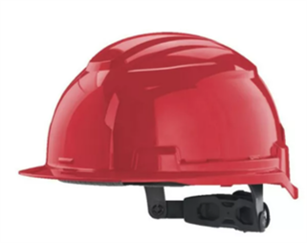 Каска захисна MILWAUKEE BOLT100 | Матеріал: пластик Клас: напівпрофесійні Країна походження: США Призначення: для будівельників, для монтажників, для виробництв Колір:червоний; Температурний режим: від -30°C до +55°C; Система регулювання Dial-Fit, дозволяє однією рукою ідеально підігнати каску під розмір голови; Відсіки для аксесуарів: спеціальні пази для кріплення навушників, щитка, фонарів та інших аксесуарів Milwaukee. |  | 20
2 | 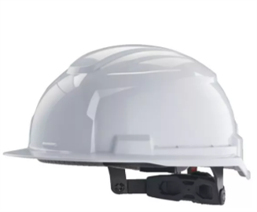 Будівельна каска Milwaukee BOLT100 | Матеріал: пластик Клас: напівпрофесійні Країна походження:США Призначення: для будівельників, для монтажників, для виробництв Колір: Білий; Температурний режим: від -30°C до +55°C; Система регулювання Dial-Fit, дозволяє однією рукою ідеально підігнати каску під розмір голови; Відсіки для аксесуарів: спеціальні пази для кріплення навушників, щитка, фонарів та інших аксесуарів Milwaukee. |  | 20
3 | 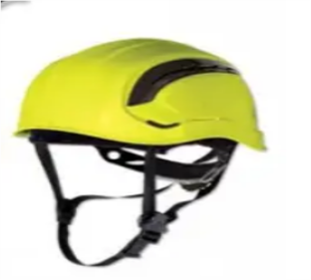 Каска Delta Plus GRANITE WIND GRAWIJAFL | Материал: ABS-пластик Колір: Жовтий Вага: 355 г Тип: Каска Країна-виробник: Франція Відповідає стандартам: CE, EN397 Шапка поліамід: 3 текстильних стрічки з 8 точками кріплення. Термоформована пов’язка налобна. Система застібок ROTOR регульована: окружність голови 53 - 63 см. Ремені для підборіддя з 3-ма точками кріплення. Жгут: Текстильна підкладка: налобна пов’язка з поліаміду. Потогінний ремінець: EVA. Оснащення: HDPE - поліетилен високої щільності. |  | 6
4 | 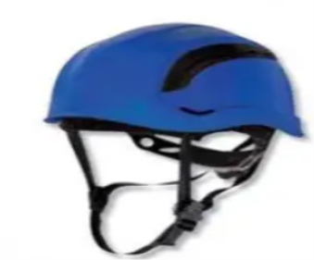 Каска Delta Plus GRANITE WIND GRAWIBLFL | Материал: ABS-пластик Колір: Синій Вага: 355 г Тип: Каска Країна-виробник: Франція Відповідає стандартам: CE, EN397 Шапка поліамід: 3 текстильних стрічки з 8 точками кріплення. Термоформована пов’язка налобна. Система застібок ROTOR регульована: окружність голови 53 - 63 см. Ремені для підборіддя з 3-ма точками кріплення. Жгут: Текстильна підкладка: налобна пов’язка з поліаміду. Потогінний ремінець: EVA. Оснащення: HDPE - поліетилен високої щільності. |  | 3
Всього вартість пропозиції, грн* |  |  |  |  |  | 0.00
* Товариство Червоного Хреста України є громадською неприбутковою організацією і просить надати максимальні знижки на товар, вказаний у ціновій пропозиції.
** Закупівля відбувається одним лотом
Умови оплати (обов’язково заповнити!): ______________ Оплата здійснюється шляхом безготівкового перерахування коштів за системою 100% післяплати по факту підписання відповідних накладних. Якщо Учасник пропонує власну систему оплати, просимо чітко вказати це у своїй ціновій пропозиції.. Згідно політик ТЧХУ передплата може застосовуватись лише як виключення та становити не більше ніж 50%.

Термін поставки (обов’язково заповнити!): _______ календарних днів з моменту укладення договору.
Термін гарантії (обов’язково заповнити!): _______ календарних днів з моменту поставки.
Примітка: вартість одиниці продукції та загальну вартість пропозиції потрібно заповнювати у гривнях, зазначаючи цифрове значення, яке має не більше двох знаків після коми.
Ми погоджуємось, що всі витрати, пов’язані з пакуванням, доставкою товару та завантажувально-розвантажувальними роботами, здійснюються за рахунок Постачальника за наданою адресою.
Ми погоджуємось забезпечити належне пакування всієї партії товару для забезбечення цілісності касок під час транспортування.
Ми погоджуємося та ознайомлені з умовами типового Договору ТЧХУ (Додаток №2 до Запиту).
Ми погоджуємося з умовами, що Замовник має право розділити дану закупівлю між декількома постачальниками за умови наявності більш вигідних умов на різні позиції.
Ми погоджуємося з умовами, що Ви можете відхилити нашу чи всі надані пропозиції, та розуміємо, що Ви не обмежені у прийнятті будь-якої іншої пропозиції з більш вигідними для Вас умовами.
Ми погоджуємось зафіксувати цінову пропозицію протягом 90 календарних днів з моменту подачі
Подаючи свою пропозицію ми підтверджуємо повну комплектацію та відповідність умовам зазначеним в Запиті.
Учасники повинні надсилати цінові пропозиції з підписом і печаткою (за наявності)

 |  | Керівник організації/ФОП:____________________________ ( ____________________)
 |  | МП підпис ПІБ

